국문이력서(선주 무관, 전 지원자)
 | 국 문 이 력 서 |  |  |  | 지원직급
 |  |  |  |  | 3/O
인적사항

성 명 | 황용섭 |  | 출생연월 | 2002-07-20 | 사 진
출 생 지 | 대한민국, 대구 |  | 본인연락처 | 010-4271-9070 | 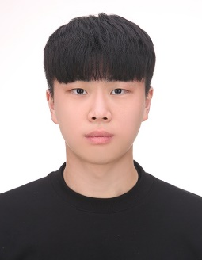
결혼여부 | 미혼 |  | 비상연락처 | 010-3540-4290
가족관계 | 부1, 모1, 여동생1
E-mail | tjqdl720@gmail.com
주 소 | 대구광역시 달성군 다사읍 다사로 50 107동 3301호
어학능력 (English)

말하기 |  | 쓰 기 |  | 공식어학증명 | 취득점수
듣 기 |  | 읽 기 |  | TOEIC | 830
어학능력 (Japanses)

말하기 |  | 쓰 기 |  | 공식어학증명 | 취득점수
듣 기 |  | 읽 기 |  | N/A | N/A
학력사항(Education in school)

2022.03.02~현재 |  | 한국해양대학교 항해융합학부 재학 중
2018.08.10~2021.02.04 |  | 경원고등학교 전입 및 졸업
2018.03.01~2018.08.09 |  | 대건고등학교 입학 및 전출
N/A |  | N/A

일반경력사항(Experience and Skill)

2024.08.10~2024.08.11 |  | Sire 수검 경험 as A/O
2024.12.01~2024.12.08 |  | 외부 검사 경험 as A/O

